Hoja4
4 de 10 |  | PROCESO DE GESTIÓN DOCUMENTAL |  |  |  |  |  |  | POLICÍA NACIONAL
Código:1GD-FR-0020
Fecha: 04/07/2018 |  | DIAGNÓSTICO INTEGRAL PARA LOS ARCHIVOS DE LA POLICÍA NACIONAL
Versión: 0

SISTEMA DE VENTILACIÓN Y CONDICIONES AMBIENTALES
Ventilación | Clase de Ventilación |  | Los depósitos cuentan con sistemas de regulación ambiental | Condiciones Ambientales |  | Mantenimiento y Limpieza |  | Área Administrativa
 | Natural y artificial |  |  | No se realiza ningun control ni regulación ambiental |  |  |  | Diario
 | Sistema de Ventilación Artificial |  |  | De no aplicarse ningún sistema, escoja el motivo |  |  |  | Área de Consulta y Depósitos
 | Ninguno |  |  | No se cuentan con los equipós necesarios |  |  |  | Diario
 | Sistema de Ventilación Naturales |  |  | Equipos existentes en el grupo |  |  |  | Laboratorios de Digitalización y Microfilmación
 | Ventanas |  |  | Ninguno |  |  |  | No Aplica
B.4 SISTEMA DE SEGURIDAD
Circuito Cerrado de Televisión |  | Sistema Biométrico |  |  | Alarma contra robos |  | Sistema Contra Incendios (Detención y Extinción) |  |  | Seguridad Policial
No |  | No |  |  | No |  |  |  |  | Si
B.5 EQUIPOS Y ENSERES
Accesorio |  |  | Cantidad | Accesorio |  |  | Cantidad | Accesorio |  |  | Cantidad
Cuenta con extintores CO2 (cuantos): |  |  | N/A | Termohigrómetros |  |  | N/A | Puestos de Trabajo |  |  | 3
Cuenta con extintores Multipropósito(cuantos): |  |  | 1 | Equipos de Computo |  |  | 2 | Teléfonos |  |  | N/A
Cuenta con extractores de aire (cuantos): |  |  | N/A | Escáneres |  |  | 1 | Unidades de Conservación (Cajas) |  |  | 924
Cuenta con sensores de movimiento: |  |  | N/A | Impresoras |  |  | N/A | Unidades de Conservación (Carpetas) |  |  | 5124
Deshumidificadores |  |  | N/A | Fotocopiadoras |  |  | N/A | Equipos de Microfilmación |  |  | N/A
Otros, cuales?
EVIDENCIA FOTOGRÁFICA
SE DEBERÁ ANEXAR FOTOGRAFÍAS QUE DEN CUANTA DE LAS CONDICIONES TÉCNICAS MÍNIMAS QUE PRESENTA LA ESTRUCTURA DEL ARCHIVO, EQUIPAMIENTO Y MOBILIARIO, ESTANTERÍA, SEÑALÉTICA Y SEGURIDAD, LAS ÁREAS COLINDANTES Y EL ESTADO DE LA INFORMACIÓN ADMINISTRADA POR LA UNIDAD
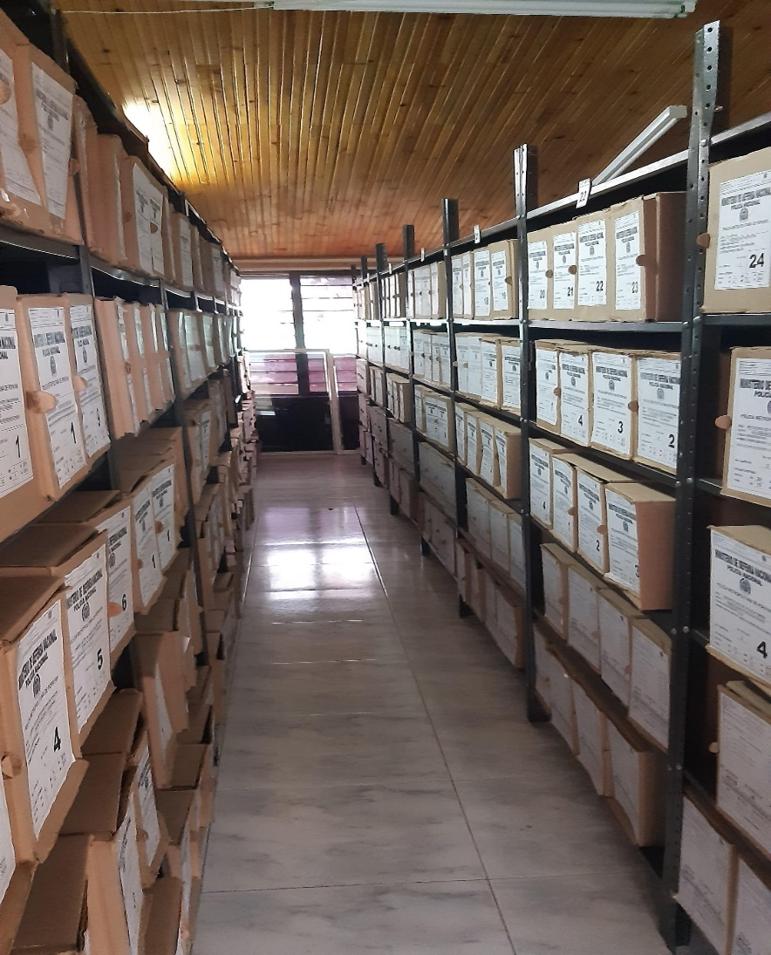
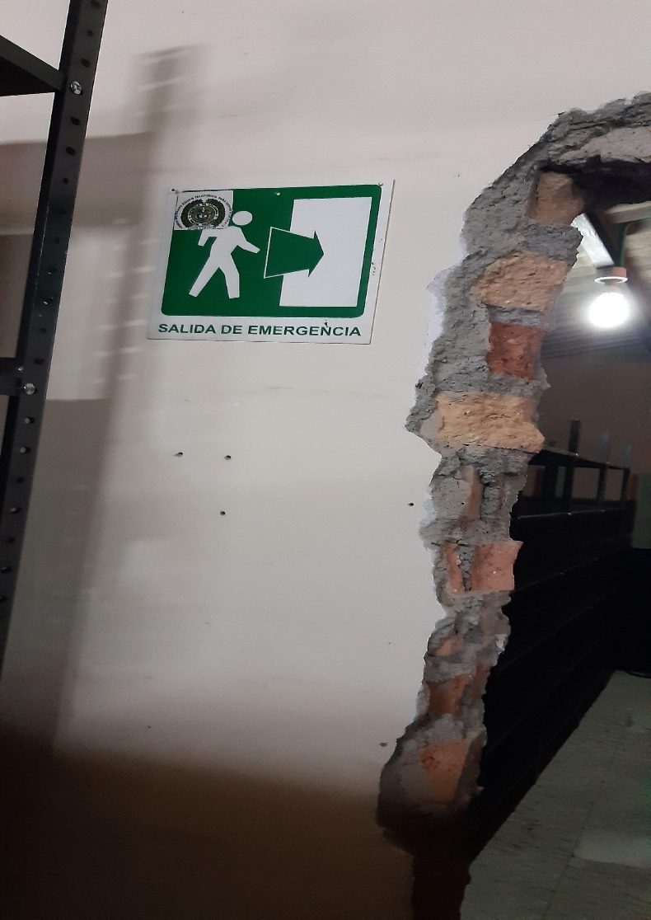
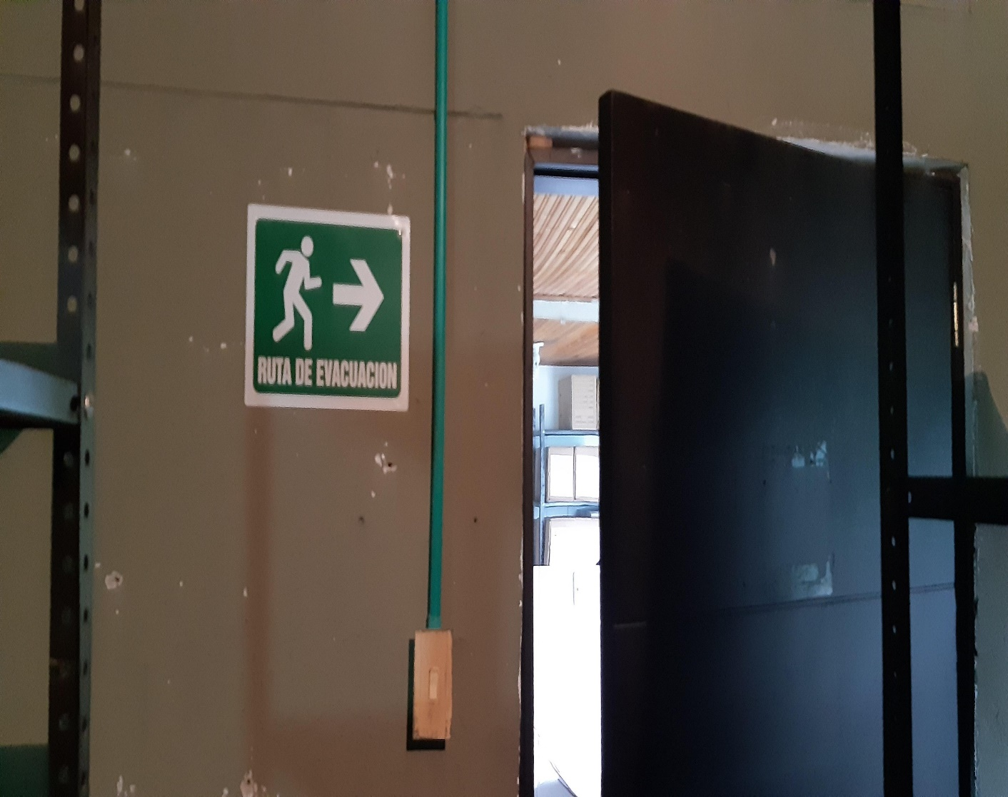
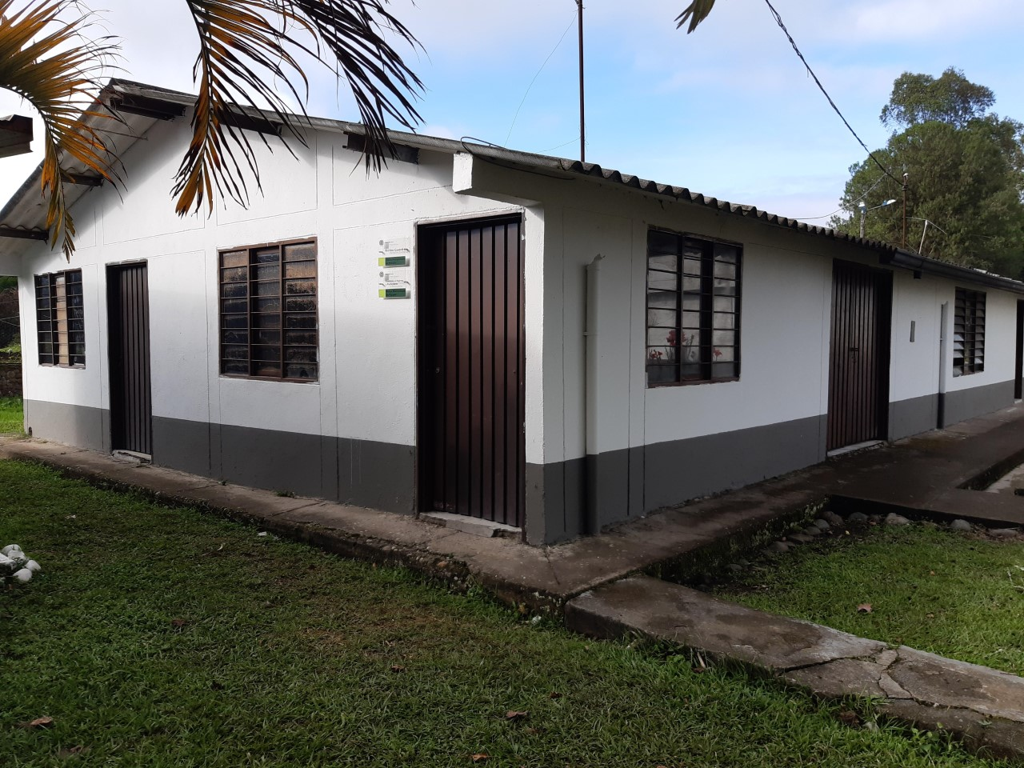

Hoja10
10 de 10 |  |  |  | PROCESO DE GESTIÓN DOCUMENTAL |  |  |  |  |  | POLICÍA NACIONAL
Código:1GD-FR-0020
Fecha: 04/07/2018 |  |  |  | DIAGNÓSTICO INTEGRAL PARA LOS ARCHIVOS DE LA POLICÍA NACIONAL
Versión: 0

D. SISTEMA INTEGRADO DE CONSERVACIÓN-SIC
PLAN DE CONSERVACIÓN PREVENTIVA
Programa |  |  |  | Clase de Archivo |  | Actividad |  |  | Evidencia | periodicidad |  |  | Observaciones
A. Capacitación y sensibilización del personal |  |  |  | Archivo Central |  | se imparte sensibilización, potenciación del conocimiento, retroalimentación y toma de conciencia de todos los funcionarios de la Policía Metropolitana de Popayan, sobre, Proceso de Gestión documental, Factores de deterioro y conservación documental, Gestión del riesgo y salud ocupacional, Prevención de desastres y manejo de emergencias en archivos, Manejo de equipos o herramientas necesarias para la conservación de archivos y de instalaciones, manejo de unidades de almacenamiento y preservación de la información a largo plazo de conformidad con el SIC, |  |  | actas de instrucción | Trimestral |  |  | Se dio instrucción al personal de la Policia Metropolitana de Popayan Mediante actas 022 COMAN - GUGED del 10/03/2020 y la 023 COMAN-GUGED DEL10/03/2020 del proceso de Gestion documental, procedimientos Guias, formatos actualizados, misma forma se envio informe de actividades al comando de la unidad mediante comunicado numero S-2020-012787-MEPOY de 10/03/2020

B. Inspección y mantenimiento de sistemas de almacenamiento e instalaciones físicas |  |  |  | Archivo Central |  | Actividades preventivas y correctivas que deben adelantarse sobre los espacios locativos (infraestructura), mobiliario y/o estantería, destinados para la custodia de los acervos documentales del archivo central de la Policía Metropolitana de Popayan, controlando de esta manera aquellos factores físicos o biológicos (humedad, hongos, grietas, estructurales) que puedan afectar la información de la Institución, |  |  | informe de actividades con fotografias enviadas al dueño del proceso por parte del comando de la unidad | Trimestral |  |  | Se envió informe de actividades detallado con fotografias al comandante de la unidad de las acciones realizadas mediante informe de numero S-2020-013098-MEPOY del 11/03/2020
C. Saneamiento ambiental: desinfección, desratización y desinsectación |  |  |  | Archivo Central |  | Se establece un programa de saneamiento ambiental al interior del archivo central de la Policia Metropolitana de Popayan, que garantice, prevenga y proteja las áreas generales de trabajo y los espacios de almacenamiento de los documentos, del ataque de agentes biológicos que puedan representar un riesgo para la salud del personal y para la conservación de los activos de la Institución. |  |  | informe de actividades con fotografias enviadas al dueño del proceso por parte del comando de la unidad | Semestral |  |  | Se tiene previsto la ejecucion del contrato de fumigacion para el segundo trimestre de esta vigencia, mediante comunicación oficial S-2020-011902-MEPOY del 05/03/2020 se envio orden para dar cumplimiento a todas las unidades de limpieza a los archivos de gestion y se envio informe de actividades al comando S-2020- 015032-MEPOY del 22/03/2020
D. Monitoreo y control de condiciones ambientales |  |  |  | Archivo Central |  | Se evalua y controla el entorno climático y microclimático: luz, temperatura, humedad relativa, ventilación y contaminantes atmosféricos para proteger la documentación y adoptar medidas correctivas según los parámetros indicados en el programa. |  |  | informe de actividades con fotografias enviadas al dueño del proceso por parte del comando de la unidad | Trimestral |  |  | Se envio la informacion al comandante de la unidad mediante comunicación oficial electronica S-2020-013558-MEPOY del 13/03/2020
E. Almacenamiento y re-almacenamiento |  |  |  | Archivo Central |  | Garantizar la conservación documental durante la producción y manipulación de la misma, durante en todo el ciclo vital y así minimizar los deterioros o daños físicos en la documentación, mediante el desarrollo de buenas prácticas y el uso adecuado de las unidades de almacenamiento adquiridas con esta finalidad. |  |  | informe de actividades con fotografias enviadas al dueño del proceso por parte del comando de la unidad | Semestral |  |  | Se realizo la actividad mediante acta 025 del 16 de Marzo de 2020 y comunicación oficial S-2020- 014579/MEPOY del 19/03/2020 enviada al comandante de la unidad.
F. Prevención de emergencias y atención de desastres. |  |  |  | Archivo Central |  | Se crean estrategias y actividades controladas en el marco de la prevención, preparación y respuesta ante una situación de emergencia, por efecto de vandalismo, hurto, atentados, o desastres naturales o antropogénicos, con el fin de minimizar los impactos o efectos negativos sobre los documentos y/o información del archivo central de la Policía Metropolitana de Popayan, en el caso de presentarse cualquier situación de emergencia. |  |  | plan de emergencias | Anual |  |  | Se realizo el plan de atencion de emergencias y de desastres del archivo central de la metropolitana de Popayan firmado por el comandante de la unidad se socializo mediante el acta numero 023 del 13/03/2020 socializacion del plan de emergencias y atencion de desastres del archivo central de la Policia Metropolitana de Popayan.
PLAN DE CONSERVACIÓN PREVENTIVA
Programa |  |  |  | Clase de Archivo |  | Actividad |  |  | Evidencia | periodicidad |  |  | Observaciones
A. Preservación digitla a largo plazo |  |  |  | Archivo Central |  | Se busca definir parámetros a tener en cuenta al interior de la Policía Metropolitana de Popayan, con el propósito de asegurar la preservación en el tiempo de la información digital o electrónica, independientemente de la forma o almacenamiento en el que se encuentre, manteniendo atributos y características de autenticidad, accesibilidad, integridad, confidencialidad, inalterabilidad, fiabilidad, interpretación, comprensión y disponibilidad, cumpliendo con el tratamiento de este tipo de información. |  |  | Se realizara una solicitud a la oficina de telematica | Anual |  |  | cuando se vea la necesidad o este en riesgo la informacion por obsolescencia y degradación del soporte físico, obsolescencia del formato del documento digital, obsolescencia del software
EVIDENCIA FOTOGRÁFICA
SE DEBERÁ ANEXAR FOTOGRAFÍAS QUE DEN CUANTA DE LAS CONDICIONES DE ORGANIZACIÓN, ADMINISTRACIÓN, CUSTODIA Y CONSERVACIÓN DE LOS ACERVOS DOCUMENTALES
Plan de conservación de preventiva
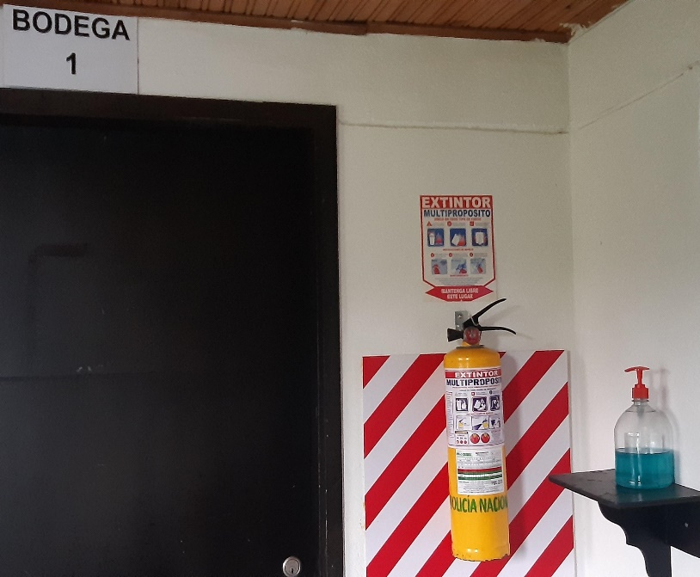
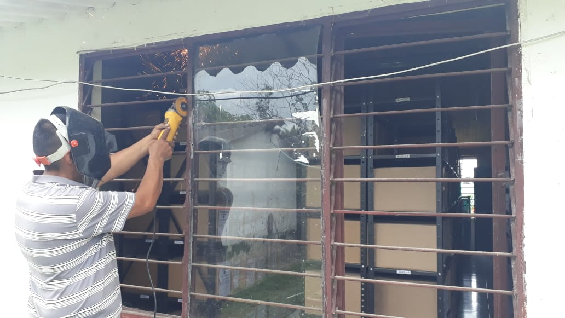
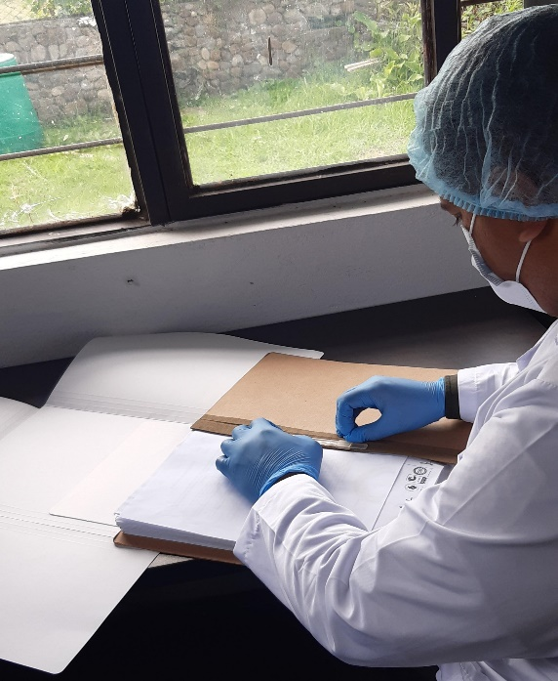
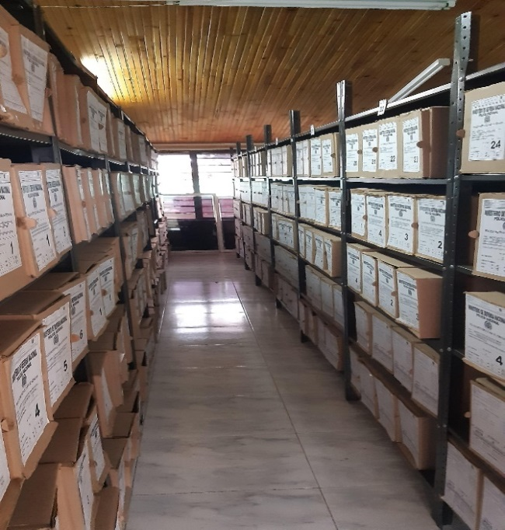
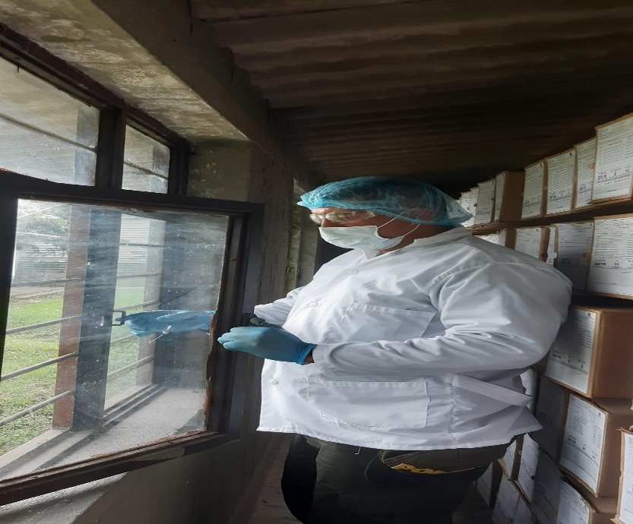
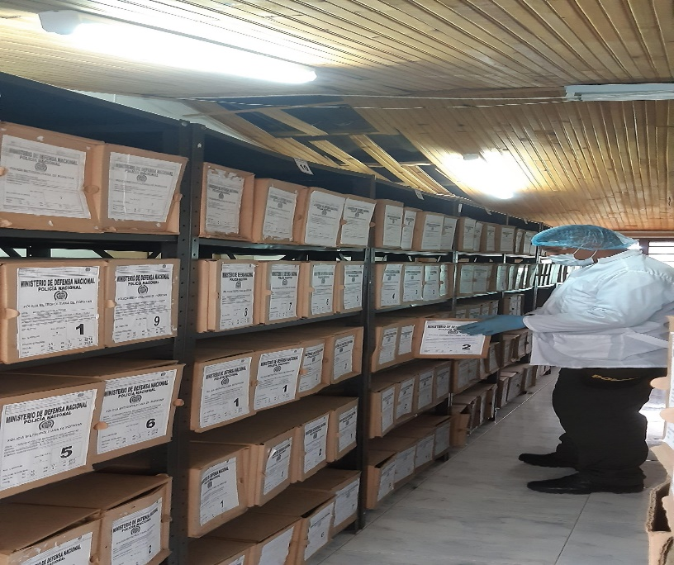
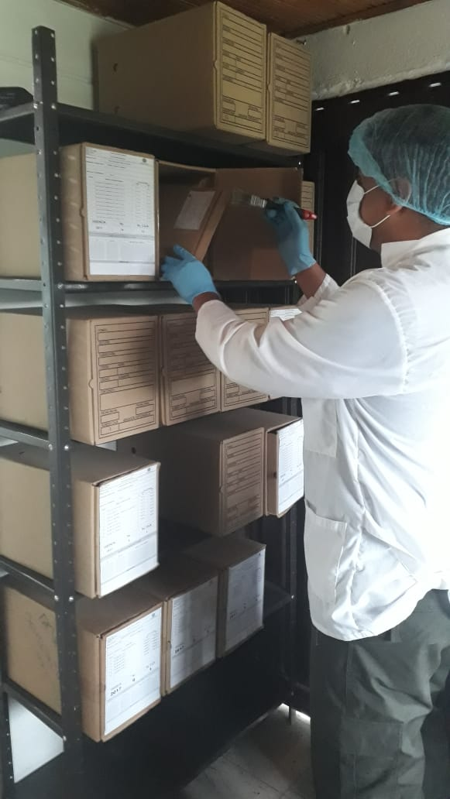

Fecha de Elaboración |  | 8 | 2 | 2021 | Fecha de Elaboración | 8 | 2 | 2021 |  | VISTO BUENO JEFE DE LA UNIDAD
Diagnostico Elaborado por: | SI. JULIAN ANDRES RODRIGUEZ GARCIA |  |  |  | Jefe Grupo de Gestión Documental | Subcomisario JOSE ARTURO PAVAS QUIÑONES |  |  |  | Comandante de Unidad |  | Coronel BORIS ALBERTO ALBOR GONZALEZ
 | Grado Nombres y Apellidos |  |  |  |  | Grado Nombres y Apellidos |  |  |  |  | Grado Nombres y Apellidos

Firma |  |  |  |  | Firma |  |  |  |  |  | Firma

